固定资产采购申请单第3页 ，
固定资产采购申请单

固定资产采购描述 |  | 第三页

 | 内容包括且不限于固定资产采购理由、固定资产采购用途、预计
 | 效益回收期以及其他需要特别说明的事项

 | 因两轴客车ECAS系统产品高度传感器安装结构降本优化，生产过程需采购一套螺装治具。
 | 19年两轴客车项目预算已提报该项工装费用。
 | 预计铆装治具费用660元，回本台数为31台。
 | 按19年销售目标1000台，回收期预计为0.03年。

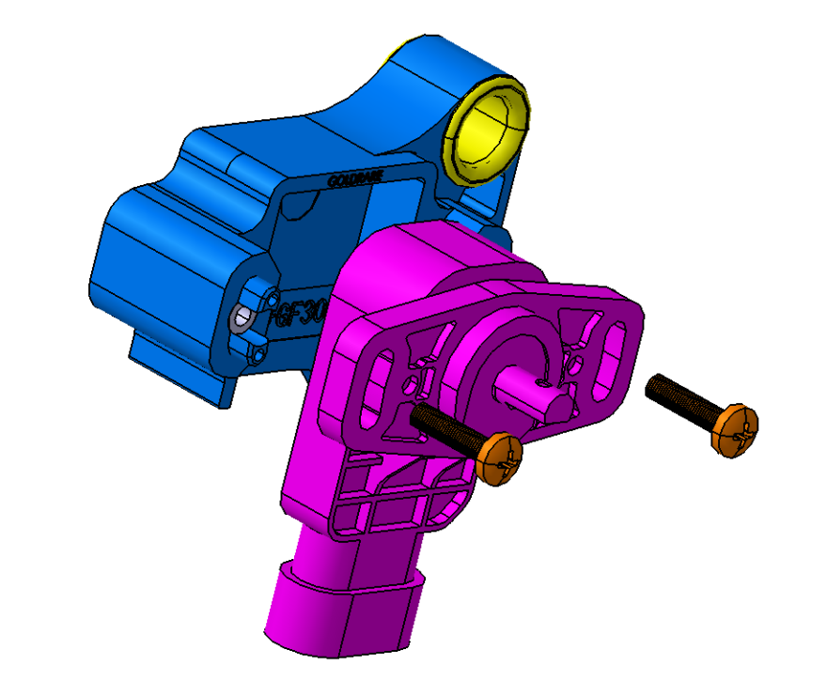
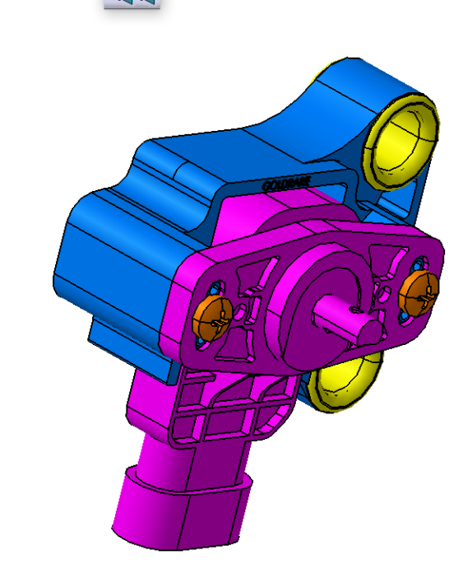

固定资产采购申请单第,4页
固定资产采购申请单

固定资产采购描述 |  | 第四页

 | 内容包括且不限于固定资产采购理由、固定资产采购用途、预计
 | 效益回收期以及其他需要特别说明的事项

 | 因两轴客车ECAS系统产品高度传感器安装结构降本优化，生产过程需采购一套工装压接机和压装治具及压装头
 | 19年两轴客车项目预算已提报该项工装费用。
 | 预计铆装治具费用770元和压装治具及压装头800元，回本台数为73台。
 | 按19年销售目标1000台，回收期预计为0.073年。

